Instrucciones
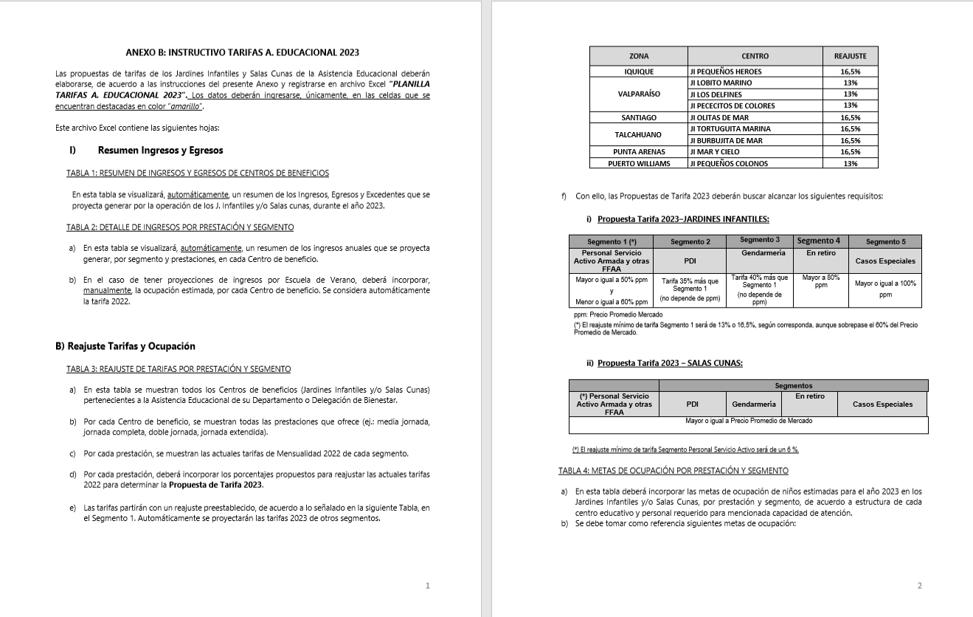
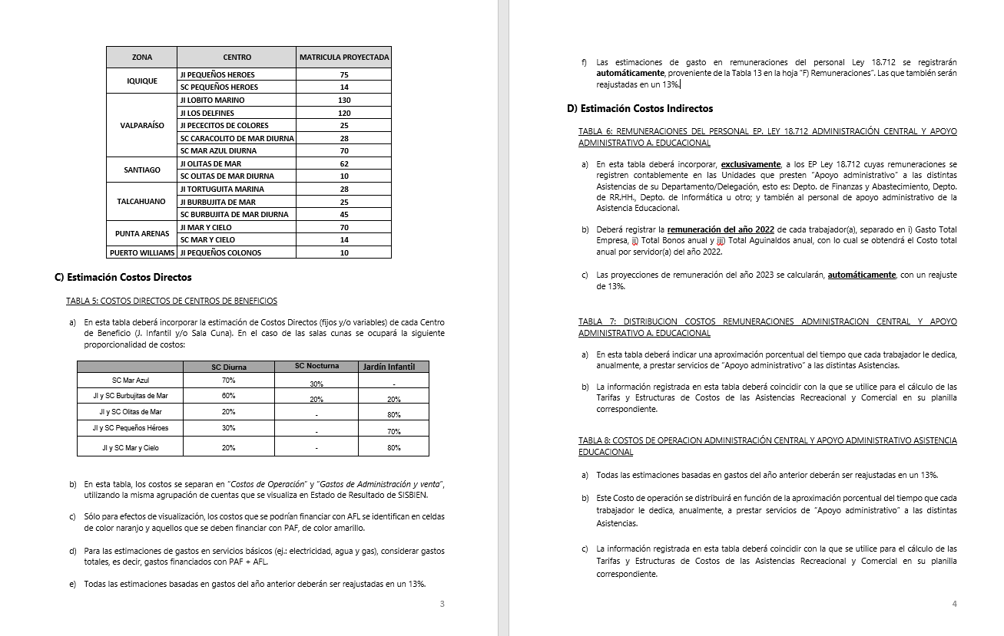
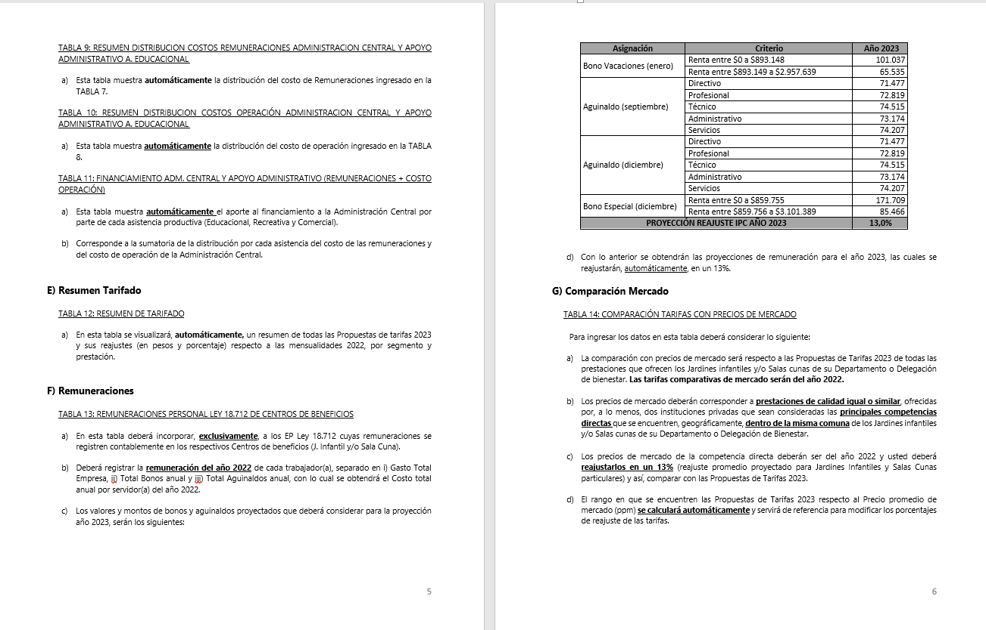
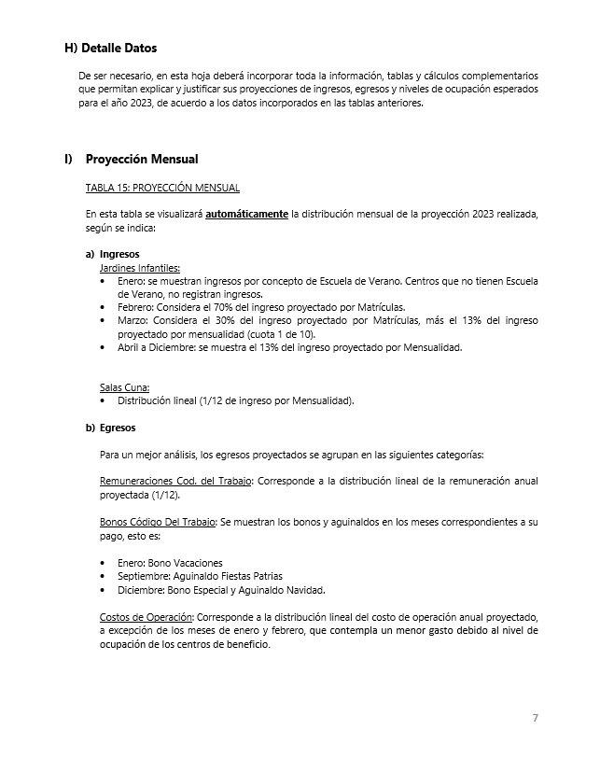
INSTRUCCIONES

INGRESE LOS DATOS EN LAS CELDAS DESTACADAS EN COLOR AMARILLO Y NARANJO

B) Reajuste Tarifas y Ocupación
Ir a
TABLA 4
 |  |  |  |  | ANEXO B
 |  |  |  |  | B) REAJUSTE DE TARIFAS Y METAS DE OCUPACIÓN POR CENTRO DE BENEFICIO

 |  | REPARTICION: |  |  | (DEPTO./DELEG.)

TABLA 3: REAJUSTE DE TARIFAS POR PRESTACIÓN Y SEGMENTO

Jardines Infantiles | Prestación | Mensualidad 2022 |  |  |  |  | Reajuste propuesto |  |  |  |  | Propuesta Mensualidad 2023
 |  | Personal Servicio Activo Armada y otras FFAA | PDI | GENDARMERIA | En retiro | Casos Especiales | Personal Servicio Activo Armada y otras FFAA | PDI | GENDARMERIA | En retiro | Casos Especiales | Personal Servicio Activo Armada y otras FFAA | PDI | GENDARMERIA | En retiro | Casos Especiales
Jardín Infantil Pequeños Héroes | Media jornada | $74,300 | $89,100 | $89,100 | $127,300 | $187,200 | 16.5% | 16.5% | 16.5% | 16.5% | 16.5% | $86,600 | $116,900 | $121,200 | $148,400 | $218,100
 | Media jornada Extendida | $106,200 | $127,400 | $127,400 | $173,100 | $270,000 | 16.5% | 16.5% | 16.5% | 16.5% | 16.5% | $123,800 | $167,100 | $173,300 | $201,700 | $314,600
 | Jornada Completa | $123,800 | $148,600 | $148,600 | $208,300 | $331,000 | 16.5% | 16.5% | 16.5% | 16.5% | 16.5% | $144,300 | $194,800 | $202,000 | $242,700 | $385,700
Sala Cuna Pequeños Héroes | Diurna | $327,700 | $393,300 | $393,300 | $409,600 | $491,600 | 6.0% | 6.0% | 6.0% | 6.0% | 6.0% | $347,400 | $469,000 | $486,400 | $434,200 | $521,100
 | Nocturna
 | Media Jornada | $196,700 | $236,000 | $236,000 | $295,000 | $393,300 | 6.0% | 6.0% | 6.0% | 6.0% | 6.0% | $208,600 | $281,500 | $292,000 | $312,700 | $416,900

TABLA 4: METAS DE OCUPACIÓN POR PRESTACIÓN Y SEGMENTO

Jardines Infantiles | Prestación | Meta Ocupación niños 2023
 |  | Personal Servicio Activo Armada y otras FFAA | PDI | GENDARMERIA | En retiro | Casos Especiales | Total Meta Ocupación
Jardín Infantil Pequeños Héroes | Media jornada | 4 | 1 | 0 | 0 | 0 | 5
 | Media jornada Extendida | 2 | 0 | 1 | 0 | 0 | 3
 | Jornada Completa | 74 | 0 | 3 | 0 | 0 | 77 | 85
Sala Cuna Pequeños Héroes | Diurna | 7 | 0 | 0 | 0 | 0 | 7
 | Nocturna
 | Media Jornada | 0 | 0 | 0 | 0 | 0 | 0 | 7

D) Costos Indirectos
Ir a TABLA 7
Ir a TABLA 8
Ir a TABLA 9
Ir a TABLA 10
Ir a TABLA 11
 |  |  |  | ANEXO D
 |  |  |  | D) COSTOS INDIRECTOS ASISTENCIA EDUCACIONAL

 |  |  | REPARTICION: | (DEPTO./DELEG.)

TABLA 6: REMUNERACIONES DEL PERSONAL LEY 18.712 ADMINISTRACION CENTRAL Y APOYO ADMINISTRATIVO ASISTENCIA EDUCACIONAL |  |  |  |  |  |  |  |  |  |  | TABLA 7: DISTRIBUCION COSTOS REMUNERACIONES ADMINISTRACION CENTRAL Y APOYO ADMINISTRATIVO A. EDUCACIONAL |  |  |  |  |  |  | TABLA 8: COSTOS DE OPERACION ADMINISTRACIÓN CENTRAL Y APOYO ADMINISTRATIVO ASISTENCIA EDUCACIONAL |  |  | TABLA 9: RESUMEN DISTRIBUCION COSTOS REMUNERACIONES ADMINISTRACION CENTRAL |  |  |  |  |  | TABLA 10: RESUMEN DISTRIBUCION COSTOS OPERACIÓN ADMINISTRACION CENTRAL Y APOYO ADMINISTRATIVO A. EDUCACIONAL |  |  |  |  |  | TABLA 11: FINANCIAMIENTO ADM. CENTRAL Y APOYO ADMINISTRATIVO (REMUNERACIONES + COSTO OPERACIÓN)

 |  |  |  |  |  |  |  |  | Reajuste | 13.0%

Unidades de Apoyo Administrativo |  | Nombre | Apellido | Ocupación / Cargo | Centro de Costo | REMUNERACIONES 2022 |  |  |  | Costo Total por Servidor Reajustado 2023 | ASISTENCIA RECREATIVA |  | ASISTENCIA EDUCACIONAL |  | ASISTENCIA COMERCIAL |  | Tiempo Total | Número de Cuenta | ítem de Gasto (según Plan de Cuenta Institucional) | COSTO INDIRECTO ESTIMADO 2023 | ASISTENCIA RECREATIVA |  | ASISTENCIA EDUCACIONAL |  | ASISTENCIA COMERCIAL |  | ASISTENCIA RECREATIVA |  | ASISTENCIA EDUCACIONAL |  | ASISTENCIA COMERCIAL |  | ASISTENCIA RECREATIVA | ASISTENCIA EDUCACIONAL | ASISTENCIA COMERCIAL
 |  |  |  |  |  | Gasto Total Empresa | Total Bonos anual | Total Aguinaldos anual | 2Costo Total anual por Servidor 2022 |  | % tiempo | $ Costo | % tiempo | $ Costo | % tiempo | $ Costo |  |  |  |  | % tiempo | $ Costo | % tiempo | $ Costo | % tiempo | $ Costo | % tiempo | $ Costo | % tiempo | $ Costo | % tiempo | $ Costo | $ Costo Total | $ Costo Total | $Costo Total
ADMINISTRACIÓN CENTRAL | Departamento de Finanzas y Abastecimiento | N.N. | N.N. | CONTADOR GENERAL | ADM. CENTRAL | $23,532,726 | $145,000 | $144,314 | $ 23,822,040 | $ 26,918,905 | 50% | $ 13,459,453 | 50% | $ 13,459,453 | 0 % | $ 0 | 100% |  | COSTOS DE OPERACIÓN | $ 11,848,000 | 55 % | $ 42,498,132 | 45 % | $ 35,161,394 | 0 % | $ 0 | 55% | $ 8,054,228 | 45% | $ 6,663,772 | 0 % | $ 0 | $ 50,552,359 | $ 41,825,166 | $ 0
 |  |  |  | ANALISTA CONTABLE | ADM. CENTRAL | $8,129,082 | $290,000 | $133,044 | $ 8,552,126 | $ 9,663,902 | 70% | $ 6,764,732 | 30% | $ 2,899,171 | 0 % | $ 0 | 100% |  | REMUNERACIONES DIRECTAS | $ -
 |  |  |  |  | ADM. CENTRAL | $- | $- |  | $ 0 | $ 0 | 0% | $ 0 | 0% | $ 0 | 0 % | $ 0 | 0% | 53103050000000 | SUPLENCIAS Y REEMPLAZOS | $ -
 |  |  |  |  | ADM. CENTRAL | $- | $- | $- | $ 0 | $ 0 | 0% | $ 0 | 40% | $ 0 | 20 % | $ 0 | 60% | 53103060000000 | PERSONAL A TRATO Y TEMPORAL | $ -
 |  |  |  |  | ADM. CENTRAL | $- | $- | $- | $ 0 | $ 0 | 0% | $ 0 | 0% | $ 0 | 0 % | $ 0 | 0% | 53103080010000 | OTRAS REMUNERACIONES | $ -
 |  |  |  |  | ADM. CENTRAL | $- | $- | $- | $ 0 | $ 0 | 0% | $ 0 | 0% | $ 0 | 0 % | $ 0 | 0% |  | GASTO DE OPERACIÓN | $ 11,848,000
 |  |  |  |  | ADM. CENTRAL | $- | $- | $- | $ 0 | $ 0 | 0% | $ 0 | 0% | $ 0 | 0 % | $ 0 | 0% | 53201010100000 | ALIMENTOS Y BEBIDAS | $ 2,868,000
 |  |  |  |  | ADM. CENTRAL | $- | $- | $- | $ 0 | $ 0 | 0% | $ 0 | 0% | $ 0 | 0 % | $ 0 | 0% | 53202010100000 | TEXTILES Y ACABADOS TEXTILES | $ -
 |  |  |  |  | ADM. CENTRAL | $- | $- | $- | $ 0 | $ 0 | 0% | $ 0 | 0% | $ 0 | 0 % | $ 0 | 0% | 53203010100000 | COMBUSTIBLE LUBRIC P.VEHICULOS | $ 2,400,000
 |  |  |  |  | ADM. CENTRAL | $- | $- | $- | $ 0 | $ 0 | 0% | $ 0 | 0% | $ 0 | 0 % | $ 0 | 0% | 53203030000000 | PARA CALEFACCION | $ -
 | Departamento de RR.HH. | N.N. | N.N. | Encargado RR.HH. | ADM. CENTRAL | $20,702,575 | $145,000 | $144,314 | $ 20,991,889 | $ 23,720,835 | 50% | $ 11,860,417 | 50% | $ 11,860,417 | 0 % | $ 0 | 100% | 53204030000000 | PRODUCTOS QUIMICOS | $ -
 |  |  |  |  | ADM. CENTRAL | $- | $- | $- | $ 0 | $ 0 | 0% | $ 0 | 0% | $ 0 | 0 % | $ 0 | 0% | 53204100100001 | MAT.P/MATEN.Y REPARACION | $ -
 |  |  |  |  | ADM. CENTRAL | $- | $- | $- | $ 0 | $ 0 | 0% | $ 0 | 0% | $ 0 | 0 % | $ 0 | 0% | 53204130100000 | EQUIPOS MENORES | $ -
 |  |  |  |  | ADM. CENTRAL | $- | $- | $- | $ 0 | $ 0 | 0% | $ 0 | 0% | $ 0 | 0 % | $ 0 | 0% | 53205010100000 | ELECTRICIDAD | $ 200,000
 |  |  |  |  | ADM. CENTRAL | $- | $- | $- | $ 0 | $ 0 | 0% | $ 0 | 0% | $ 0 | 0 % | $ 0 | 0% | 53205020100000 | AGUA | $ 100,000
 |  |  |  |  | ADM. CENTRAL | $- | $- | $- | $ 0 | $ 0 | 0% | $ 0 | 0% | $ 0 | 0 % | $ 0 | 0% | 53205030100000 | GAS | $ -
 |  |  |  |  | ADM. CENTRAL | $- | $- | $- | $ 0 | $ 0 | 0% | $ 0 | 0% | $ 0 | 0 % | $ 0 | 0% | 53205050100000 | TELEFONIA FIJA | $ -
 |  |  |  |  | ADM. CENTRAL | $- | $- | $- | $ 0 | $ 0 | 0% | $ 0 | 0% | $ 0 | 0 % | $ 0 | 0% | 53205060100000 | TELEFONIA CELULAR | $ 1,080,000
 |  |  |  |  | ADM. CENTRAL | $- | $- | $- | $ 0 | $ 0 | 50% | $ 0 | 50% | $ 0 | 0 % | $ 0 | 100% | 53205070100000 | ACCESO A INTERNET | $ -
 |  |  |  |  | ADM. CENTRAL | $- | $- | $- | $ 0 | $ 0 | 0% | $ 0 | 0% | $ 0 | 0 % | $ 0 | 0% | 53208010100000 | SERVICIOS DE ASEO | $ -
 | Departamento de Informática | N.N. | N.N. | Encargado Informática | ADM. CENTRAL | $15,069,875 | $145,000 | $144,314 | $ 15,359,189 | $ 17,355,884 | 60% | $ 10,413,530 | 40% | $ 6,942,353 | 0 % | $ 0 | 100% | 53208070100001 | PASAJES, FLETES Y BODEGAJE | $ 400,000
 |  |  |  |  | ADM. CENTRAL | $- | $- | $- | $ 0 | $ 0 | 0% | $ 0 | 0% | $ 0 | 0 % | $ 0 | 0% | 53208100100001 | SERVICIO DE SUSCRIPCION | $ -
 |  |  |  |  | ADM. CENTRAL | $- | $- | $- | $ 0 | $ 0 | 0% | $ 0 | 0% | $ 0 | 0 % | $ 0 | 0% | 53211030000000 | SERVICIOS INFORMATICOS | $ -
 |  |  |  |  | ADM. CENTRAL | $- | $- | $- | $ 0 | $ 0 | 0% | $ 0 | 0% | $ 0 | 0 % | $ 0 | 0% | 53212020100000 | GASTOS MENORES (FOFI) | $ 4,800,000
 |  |  |  |  | ADM. CENTRAL | $- | $- | $- | $ 0 | $ 0 | 0% | $ 0 | 0% | $ 0 | 0 % | $ 0 | 0% | 53214020000000 | MAQUINAS Y EQUIPOS DE OFICINA | $ -
 | Otros | N.N. | N.N. | ITO | ADM. CENTRAL |  | $- | $- | $ 0 | $ 0 | 60% | $ 0 | 40% | $ 0 | 0 % | $ 0 | 100% |  | GASTOS DE ADMINISTRACIÓN Y VENTAS | $ 2,870,000
 |  |  |  | MAESTRO | ADM. CENTRAL |  | $- | $- | $ 0 | $ 0 | 60% | $ 0 | 40% | $ 0 | 0 % | $ 0 | 100% |  | GASTO EN PERSONAL | $ -
 |  |  |  |  | ADM. CENTRAL | $- | $- | $- | $ 0 | $ 0 | 0% | $ 0 | 0% | $ 0 | 0 % | $ 0 | 0% | 53202020100000 | VESTUARIO ACC.Y PRENDAS DIVERS | $ -
 |  |  |  |  | ADM. CENTRAL | $- | $- | $- | $ 0 | $ 0 | 0% | $ 0 | 0% | $ 0 | 0 % | $ 0 | 0% | 53202030000000 | CALZADO | $ -
 |  |  |  |  | ADM. CENTRAL | $- | $- | $- | $ 0 | $ 0 | 0% | $ 0 | 0% | $ 0 | 0 % | $ 0 | 0% | 53211020000000 | CURSOS DE CAPACITACION | $ -
 |  |  |  |  | ADM. CENTRAL | $- | $- | $- | $ 0 | $ 0 | 0% | $ 0 | 0% | $ 0 | 0 % | $ 0 | 0% | 53101004030000 | VIATICOS PERSONAL COD.TRABAJO | $ -
 |  |  |  |  | ADM. CENTRAL | $- | $- | $- | $ 0 | $ 0 | 0% | $ 0 | 0% | $ 0 | 0 % | $ 0 | 0% |  | CONSUMOS BÁSICOS | $ -
 |  |  |  |  | ADM. CENTRAL | $- | $- | $- | $ 0 | $ 0 | 0% | $ 0 | 0% | $ 0 | 0 % | $ 0 | 0% | 53205080000000 | ENLACES DE TELECOMUNICACIONES | $ -
 |  |  |  |  | ADM. CENTRAL | $- | $- | $- | $ 0 | $ 0 | 0% | $ 0 | 0% | $ 0 | 0 % | $ 0 | 0% | 53205990000000 | OTROS SERVICIOS BASICOS | $ -
 |  |  |  |  | ADM. CENTRAL | $- | $- | $- | $ 0 | $ 0 | 80% | $ 0 | 20% | $ 0 | 0 % | $ 0 | 100% |  | BIENES DE CONSUMO | $ 800,000
 |  |  |  |  | ADM. CENTRAL | $- | $- | $- | $ 0 | $ 0 | 0% | $ 0 | 0% | $ 0 | 0 % | $ 0 | 0% | 53203010200000 | COMB.LUBR.DIRECTOS-INDIRECTOS | $ -
 |  |  |  |  | ADM. CENTRAL | $- | $- | $- | $ 0 | $ 0 | 0% | $ 0 | 0% | $ 0 | 0 % | $ 0 | 0% | 53204010000000 | MATERIALES DE OFICINA | $ 400,000
 |  |  |  |  | ADM. CENTRAL | $- | $- | $- | $ 0 | $ 0 | 0% | $ 0 | 0% | $ 0 | 0 % | $ 0 | 0% | 53204040200000 | PROD.QUIMIC,FARMACEUTICOS IND. | $ -
 |  |  |  |  | ADM. CENTRAL | $- | $- | $- | $ 0 | $ 0 | 0% | $ 0 | 0% | $ 0 | 0 % | $ 0 | 0% | 53204060000000 | FERT.INSECT.FUNG.Y OTROS | $ -
 |  |  |  |  | ADM. CENTRAL | $- | $- | $- | $ 0 | $ 0 | 0% | $ 0 | 0% | $ 0 | 0 % | $ 0 | 0% | 53204070000000 | MAT.Y UTILES DE ASEO | $ 400,000
 |  |  |  |  | ADM. CENTRAL | $- | $- | $- | $ 0 | $ 0 | 0% | $ 0 | 0% | $ 0 | 0 % | $ 0 | 0% | 53204080000000 | MENAJE OFICINA CASINO Y OTROS | $ -
 |  |  |  |  | ADM. CENTRAL | $- | $- | $- | $ 0 | $ 0 | 0% | $ 0 | 0% | $ 0 | 0 % | $ 0 | 0% | 53214010000000 | MOBILIARIO Y OTROS | $ -
 |  |  |  |  | ADM. CENTRAL | $- | $- | $- | $ 0 | $ 0 | 0% | $ 0 | 0% | $ 0 | 0 % | $ 0 | 0% | 53214040000000 | EQUIPOS COMPUTACIONALES | $ -
 |  |  |  |  | ADM. CENTRAL | $- | $- | $- | $ 0 | $ 0 | 0% | $ 0 | 0% | $ 0 | 0 % | $ 0 | 0% | 55201010100004 | COSTO SERVICIO DESAYUNO | $ -
 |  |  |  |  | ADM. CENTRAL | $- | $- | $- | $ 0 | $ 0 | 0% | $ 0 | 0% | $ 0 | 0 % | $ 0 | 0% | 55201010100005 | COSTOS DE TEXT. VEST,O PRENDAS | $ -
 |  |  |  |  | ADM. CENTRAL | $- | $- | $- | $ 0 | $ 0 | 0% | $ 0 | 0% | $ 0 | 0 % | $ 0 | 0% |  | SERVICIOS GENERALES | $ 2,070,000
 |  |  |  |  | ADM. CENTRAL | $- | $- | $- | $ 0 | $ 0 | 0% | $ 0 | 0% | $ 0 | 0 % | $ 0 | 0% | 53207010000000 | SERVICIO DE PUBLICIDAD | $ -
 |  |  |  |  |  |  |  |  |  | $ 77,659,526 | 55 % | $ 42,498,132 | 45 % | $ 35,161,394 | 0 % | $ 0 |  | 53207020000000 | SERVICIO DE IMPRESION | $ 150,000
 |  |  |  |  |  |  |  |  |  | 100 % |  |  |  |  |  |  |  | 53208020000000 | SERVICIOS DE VIGILANCIA | $ -
 |  |  |  |  |  |  |  |  |  |  |  |  |  |  |  |  |  | 53208990000000 | OTROS SERVICIOS GENERALES | $ -
ÁREA APOYO A. EDUCACIONAL | Asistencia Educacional |  |  |  | APOYO ADM. | $- | $- | $- | $ 0 | $ 0 |  |  |  |  |  |  |  | 53209010000000 | ARRIENDO DE TERRENOS | $ -
 |  |  |  |  | APOYO ADM. | $- | $- | $- | $ 0 | $ 0 |  |  |  |  |  |  |  | 53209040000000 | ARRIENDO DE MOBILIARIO Y OTROS | $ -
 |  |  |  |  | APOYO ADM. | $- | $- | $- | $ 0 | $ 0 |  |  |  |  |  |  |  | 53209050000000 | ARRIENDO DE MAQUINAS Y EQUIPOS | $ 1,920,000
 |  |  |  |  | APOYO ADM. | $- | $- | $- | $ 0 | $ 0 |  |  |  |  |  |  |  | 53209990000000 | OTROS ARRIENDOS | $ -
 |  |  |  |  | APOYO ADM. | $- | $- | $- | $ 0 | $ 0 |  |  |  |  |  |  |  | 53210020100000 | SEGURO INMUEBLES | $ -
 |  |  |  |  |  |  |  |  |  | $ 0 |  |  |  |  |  |  |  |  | MANTENCIÓN Y REPARACIÓN | $ -
 |  |  |  |  |  |  |  |  |  | 100 % |  |  |  |  |  |  |  | 53206030000000 | MANT.Y REPAR. MOBILIARIO Y OTROS | $ -
 |  |  |  |  |  |  |  |  |  |  |  |  |  |  |  |  |  | 53206040000000 | MANT.Y REPAR. DE EQUIPOS OFICINA | $ -
 |  |  |  |  |  |  |  |  |  |  |  |  |  |  |  |  |  | 53206060000000 | MANT.Y REPAR. OTRAS MAQ. Y EQUIP. | $ -
 |  |  |  |  |  |  |  |  |  |  |  |  |  |  |  |  |  | 53206070000000 | MANT.Y REPAR. EQUIPOS INFORMATICOS | $ -
 |  |  |  |  |  |  |  |  |  |  |  |  |  |  |  |  |  | 53206990000000 | OTROS MANTEN. Y REPAR. MENORES | $ -
 |  |  |  |  |  |  |  |  |  |  |  |  |  |  |  |  |  | 53208030000000 | SERVICIO DE MANTENCION JARDINES | $ -
 |  |  |  |  |  |  |  |  |  |  |  |  |  |  |  |  |  | 53212060000000 | OTROS GASTOS IMPREVISTOS | $ -
 |  |  |  |  |  |  |  |  |  |  |  |  |  |  |  |  |  |  | OTROS GASTOS | $ -
 |  |  |  |  |  |  |  |  |  |  |  |  |  |  |  |  |  | 53204999000000 | OTROS MATERIALES DE USO CONSUMO | $ -
 |  |  |  |  |  |  |  |  |  |  |  |  |  |  |  |  |  |  | COSTO TOTAL | $ 14,718,000

